会員ログイン画面
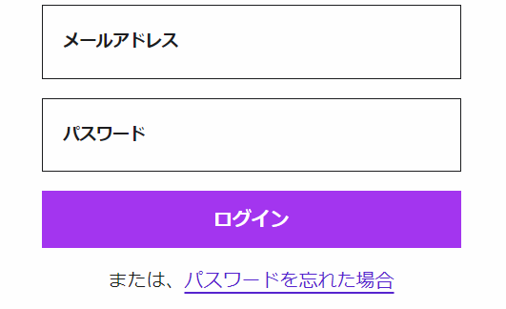
画面レイアウト仕様書
プロジェクト： | PetHotel | 画面： | 会員ログイン画面 （USER01） | 作成者： | EB XXX | 作成日： | 2023-03-13

会員新規登録
画面レイアウト仕様書
プロジェクト： | PetHotel | 画面： | 会員新規登録 （USER02） | 作成者： | EB XXX | 作成日： | 2023-03-13

アカウント作成

ユーザ名
user＠e-business.co.jp

パスワード
******

パスワード再入力
******

お名前（漢字）
虎門
太郎

お名前（ふりがな）
とらのもん
たろう

生年月日
YEAR
MONTH
DAY

性別

Male
Female

会社
株式会社イー・ビジネス

住所
虎ノ門ヒルズビジネスタワー5階

会員登録
ログイン

チェックイン
画面レイアウト仕様書
プロジェクト： | PetHotel | 画面： | チェックイン （HOTELSYS01 ） | 作成者： | EB XXX | 作成日： | 2023-03-13

チェックイン

お名前(漢字)
虎門
太郎

お名前(ふりがな)
とらのもん
たろう

性別
男性
女性

電話番号
000-0000-0000

e-mail
1234@email.com

住所
虎ノ門ヒルズビジネスタワー5階

日付
年
月
日
時

部屋番号
１

確認

チェックアウト
画面レイアウト仕様書
プロジェクト： | PetHotel | 画面： | チェックアウト （HOTELSYS02） | 作成者： | EB XXX | 作成日： | 2023-03-13

チェックアウト

お名前(漢字)
虎門
太郎

お名前(ふりがな)
とらのもん
たろう

性別
男性
女性

電話番号
000-0000-0000

e-mail
1234@email.com

住所
虎ノ門ヒルズビジネスタワー5階

日付
年
月
日
時

部屋番号
１

宿泊期間
年
月
日

～

年
月
日

料金
0000
円

確認

予約
画面レイアウト仕様書
プロジェクト： | PetHotel | 画面： | 予約 （HOTELSYS03） | 作成者： | EB XXX | 作成日： | 2023-03-13

予約

お名前(漢字)
虎門
太郎

お名前(ふりがな)
とらのもん
たろう

性別
男性
女性

電話番号
000-0000-0000

宿泊期間
年
月
日

～

年
月
日

確認

予約キャンセル
画面レイアウト仕様書
プロジェクト： | PetHotel | 画面： | 予約キャンセル （HOTELSYS04） | 作成者： | EB XXX | 作成日： | 2023-03-13

予約キャンセル

お名前(漢字)
虎門
太郎

お名前(ふりがな)
とらのもん
たろう

性別
男性
女性

電話番号
000-0000-0000

宿泊期間
年
月
日

～

年
月
日

キャンセル
はい
いいえ

確認

空き部屋一覧
画面レイアウト仕様書
プロジェクト： | PetHotel | 画面： | 空き部屋一覧 （HOTELSYS05） | 作成者： | EB XXX | 作成日： | 2023-03-13

空き部屋一覧

1号室
6号室

号室
 |  |  |  |  |  |  |  | 号室
2号室
7号室

3号室
8号室

4号室
9号室

～

5号室
10号室

部屋総数
10

空き部屋数
8

確認

